Hlavní
 |  | Megrendelőlap ALU fogantyú profilokhoz



 | Konfiguráció |  |  | Összegzés



 |  |  | A profilok rajza

 |  |  |  |  | 1
 |  |  |  |  | 2
 |  |  |  |  | 3
 |  |  |  |  | 4
Az árak érvényesek 2024.12.01 -től/1.09 - es változat |  |  |  |  | 5 | 4

Profil
 |  |  | Profil típusa -->> |  | <<-- Profil típusa |  |  |  | Bevezetés

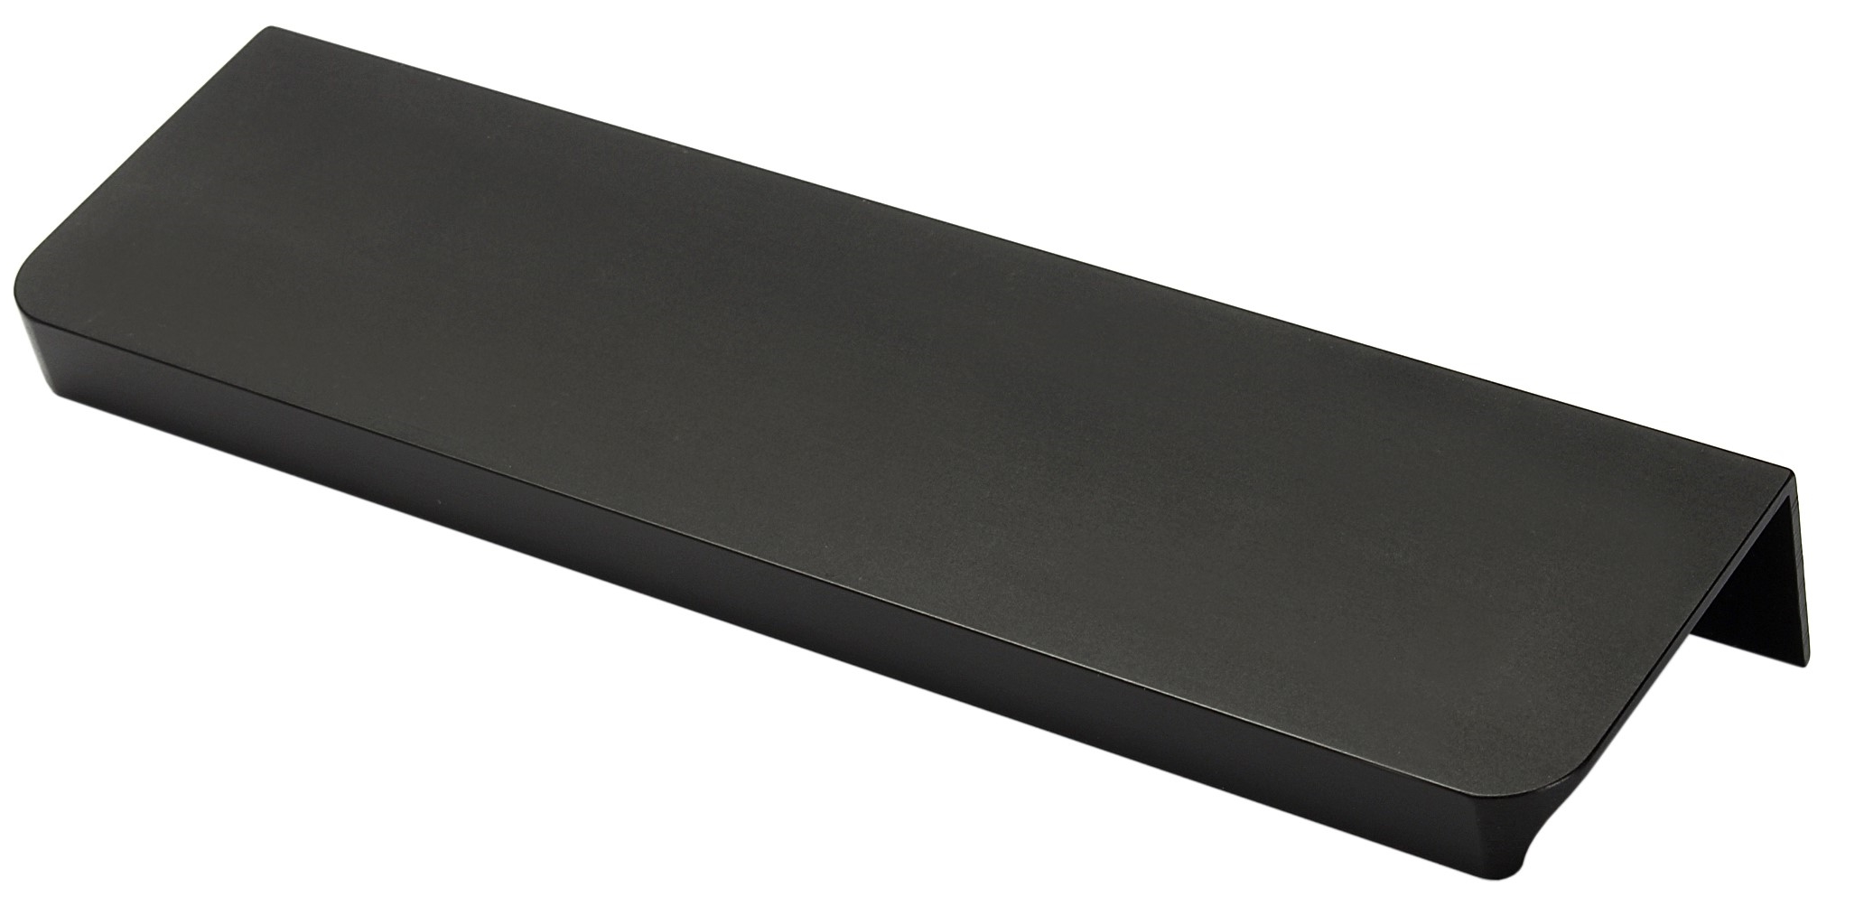
 |  |  |  |  |  | 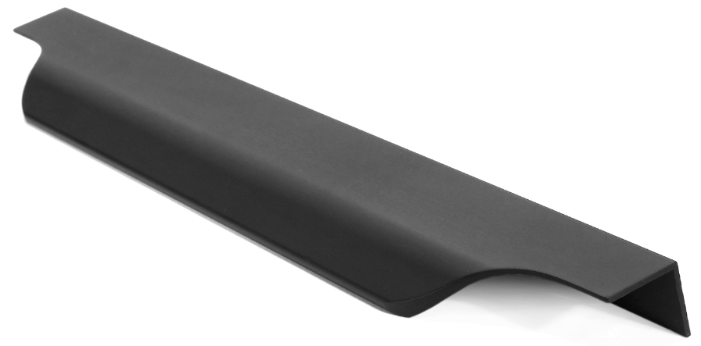

Fano |  | G9 |  | G10 |  | G11 | G12 | Livorno

Lungo |  | Marino Due |  | Piano |  | Piano 2 | Torino | Vibo

 | < Vissza |  |  |  |  |  |  |  | Következő >

Konfigurace
 |  |  |  |  |  |  | Konfiguráció |  |  |  |  |  |  |  |  |  | Bevezetés

 |  |  |  |  |  |  |  |  |  |  |  |  |  |  | Frezovani?
 |  |  |  | #N/A | Kiválasztott profil: | Profil típusa |  | Kiválasztott szín: |  | Válasszon színt

 | Kurz |  |  | Hossz (mm) |  | Marás típusa |  |  | Ajtó vastagsága |  | Darabszám
 | 96 |  |  |  |  |  |  |  |  |  |  |  | Segítség: Marás típusok

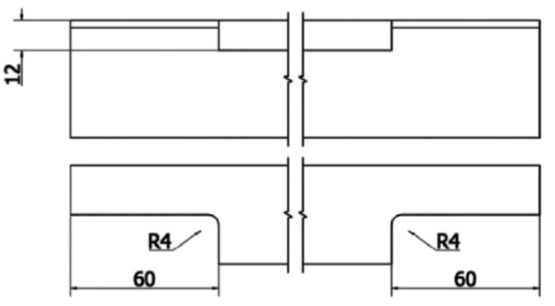
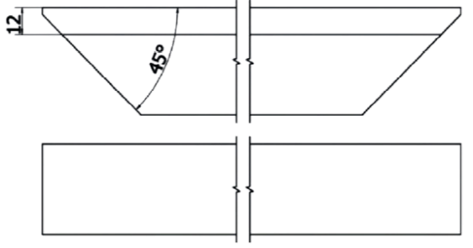
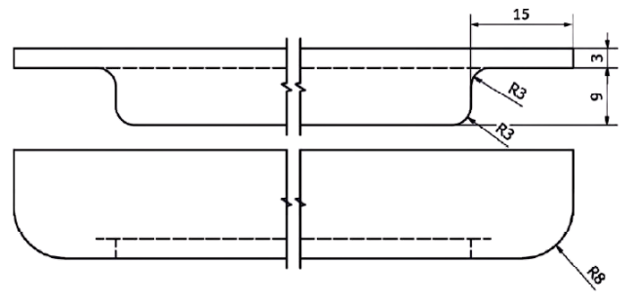
#N/A | #N/A | Fogantyú #1
 |  |  |  |  |  | Változtassa meg a marás típusát
#N/A | #N/A | Fogantyú #2
 |  |  |  |  |  | Változtassa meg a marás típusát
#N/A | #N/A | Fogantyú #3
 |  |  |  |  |  | Változtassa meg a marás típusát
#N/A | #N/A | Fogantyú #4
 |  |  |  |  |  | Változtassa meg a marás típusát |  |  |  |  |  |  | Typ 1 | Typ 2 |  | Typ 3
#N/A | #N/A | Fogantyú #5
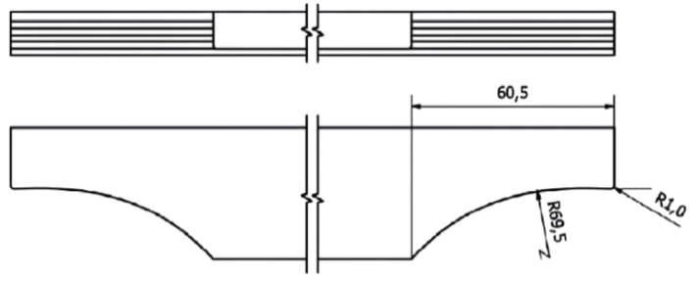

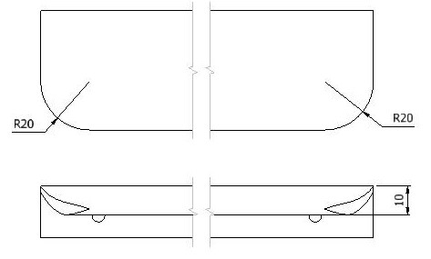
 |  |  |  |  |  | Változtassa meg a marás típusát
#N/A | #N/A | Fogantyú #6
 |  |  |  |  |  | Változtassa meg a marás típusát
#N/A | #N/A | Fogantyú #7
 |  |  |  |  |  | Változtassa meg a marás típusát
#N/A | #N/A | Fogantyú #8
 |  |  |  |  |  | Változtassa meg a marás típusát
 |  |  |  |  |  |  |  |  |  |  |  |  | Typ 4 | Typ 5 |  | Typ 7
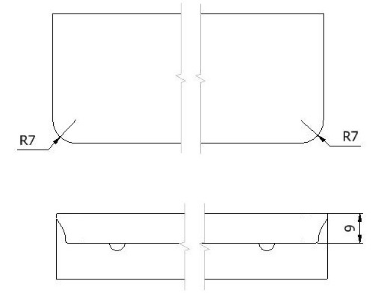
 |  |  | Ár összesen |  |  |  | - |  |  |  |  | HUF

 |  |  | Megjegyzések

 | < Vissza

 |  |  |  |  |  |  |  |  |  |  |  |  | Typ 8

 |  |  | A kitöltött megrendelést küldje el a következő címre: megrendelesek@demos-trade.com

